Лист1
Номер | Баг | Как повторить, критичность, приоритет | Скрины
1 | Названия столбцов по макету выравнены по левому краю стобца, в выполненой работе по центру. | Сравнить с макетом, Незначительная ошибка, низкий приоритет. | 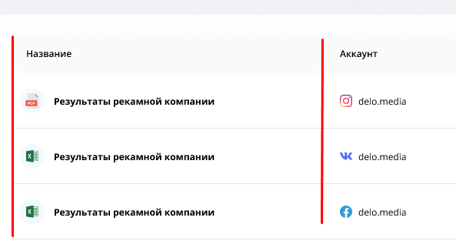 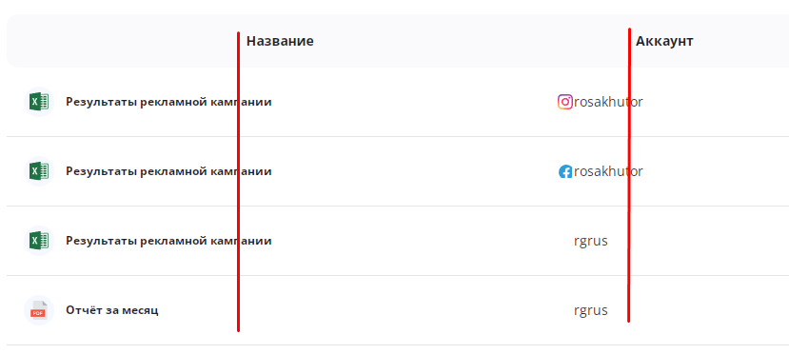
2 | При попытке скачать отчёт за месяц в PDF 404 ошибка, страница не найдена. Повторяется и для отчёта "Вовлечённость за месяц" для аккаунта "rgrus". | Нажать "Скачать" в строке отчёта за месяц, ошибка критическая, высокий приоритет. | 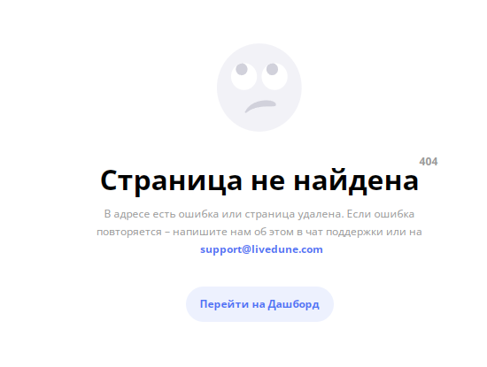
3 | Для аккаунта "rgrus" не отображаются значки соц.сетей напротив названия аккаунта(Кроме отчёта "Вовлечённость аккаунта" в Excel. | Незначительная ошибка, низкий приоритет. | 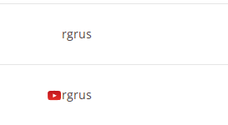
4 | В списке фильтра по аккаунтам есть vk rosakhutor, которого нет в самом списке аккаунтов в истории скачиваний. Так же отсутствуют в списке youtube аккаунты rgrus и rosakhutor | Открыть фильтр по аккаунтам. Значительная ошибка, средний приоритет. | 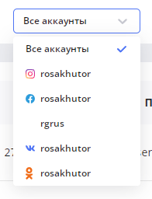
5 | В фильтре по формату вместо надписи "Все форматы" серая надпись "Select…" (Исспользование двух языков и стилей для полей фильтров в данном случае является ошибкой) | Сравнить с макетом, незначительная ошибка средний приоритет.
6 | Для отчётов в PDF вместо кнопки "Открыть" кнопка "Скачать" | Ошибка значительная, средний приоритет. | 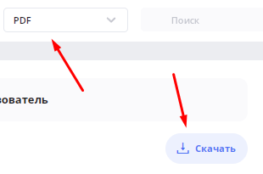
7 | Нет возможности сбросить фильтр по формату на "Все форматы" после выбора, нужно обновить страницу. | Выбрать в списке формат PDF или Excel, Значительная ошибка, высокий приоритет.
8 | Надписи в фильтрах не сходятся с макетом по line-height и color | Сравнить с макетом, Незначительная ошибка, низкий приоритет. | 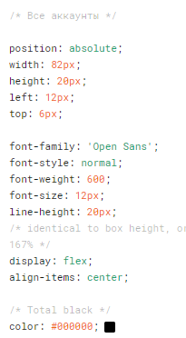 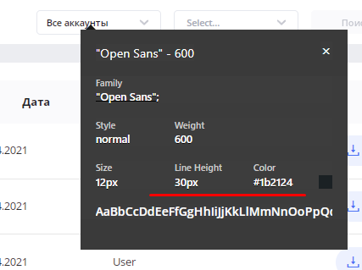 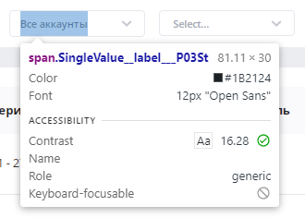
9 | В выполненой работе отсутствуют Google Презентации. | Критическая ошибка, невозможно проверить часть функционала, высокий приоритет.
10 | В мобильной версии в фильре аккаунтов отображаются только два аккаунта rosakhutor(instagram), rosakhutor(Facebook). | Значительная ошибка, высокий приоритет.
11 | В мобильной версии не сбрасывается фильтр по кнопке "Отменить" кнопка неактивна. | Значительная ошибка, высокий приоритет.
12 | Некорректный период с 30.04.2021 по 31.01.2021 | Значительная ошибка, высокий приоритет.
13 | По заданию должен быть фильтр "По названию отчета" в работе просто страка поиска, как и в макете, но ещё отсутствует иконка лупы. | Незначительная ошибка, высокий приоритет.
14 | При фильтре по аккаунту rosakhutor(vk) показывает результат для rosakhutor(youtube) | Выбрать в фильтре по аккаунту rosakhutor(vk). Ошибка значительная, приоритет высокий.
15 | В первом Excel файле "Результаты рекламной кампании" период по дате 01.10.2019 - 31.10.2019 , в фильтре стоит период 27.04.2021 - 27.01.2021. Отсутствуют итоговые данные по столбцам Подписчиков, Подписок, Постов, Лайков, Комментариев, Engagement Rate (%), Охват на вкладке "Общие" документа. Все Excel документы одинаковые. | Выгрузить первый документ. Критическая ошибка, приоритет высокий.
16 | На 5-ом макете при наведении курсора на столбез "Аккаунт" показан вектор для упорядочивания, отсутствует в готовой работе. Курсор должен меняеться со стрелки на руку. | Навести курсор на название столбца"Аккаунт". Ошибка значительная, высокий приоритет.

Замечания по макетам: на втором макете показан фильтр "Все аккаунты", но показан результат только для Delo.media(instagram). на последнем макете в фильтре по аккаунту выбран Facebook аккаунт
Delo.media, а в результатах показан instagram.
Замечание по заданию: отсутствует описание тестового окружения, не указан браузер, ОС, желаемое разрешение экрана, для мобильной версии не указана платформа.
Тест-план: | Мастер-план: | Требования к заводимым дефектам: дефекты обязаны иметь название, описание, Severity и Priority.
 |  | Условия принятия сборки: принимаем в сборку только работающий продукт под основной требуемое тестовое окружение.
 |  | Критерии принятия продукта к релизу: полное поктые тестами заявленного функционала, все тесты пройдены, отсутствуют Блокирующие,
 |  | критические и значительные дефекты или с перечнем перенесённых ошибок.
 |  | Инструменты: Postman, Deftools.
 | Тест-план: | Что надо протестировать: Авторизация, права, соответствие видимой области заданным правам, соответствие макету всех элементов, работа
 |  | фильтров, открытие/скачивание файлов, соответствие файлов заданным параметрам, работа поиска, верное отображение данных по аккаунтам,
 |  | мобильное тестирование, тестирование API.
 |  | Криетрии качества: перечень перенесённых ошибок, ошибки из релиза, процент покрытия тестами всего функционала
 |  | Оценка рисков: хватает-ли времени на тестирование, количество тестироващиков, возможный уход сотрудников на больничный.
 |  | Документация: используем тест-кейсы, делаем шаблоны, рассматриваем актуализацию тест-кейсов с включением новых фич и функциональностей.
 |  | Ресурсы: сколько сотрудников нам надо,нужна-ли автоматизация, какие устройства нам понадобятся, лицензии на какое ПО нам понадобится.
 |  | Расписание: подсчёт приблизительного объёма работ, сколько времени на тестирование, примерная дата сдачи в релиз, крайние сроки исправления
 |  | ошибок и проверок.
 | Примеры Тест-кейсов: | 1. Открываем страницу, сравниваем с макетом.
 |  | 2.Выбираем аккаунты по фильтру, проверяем корректность результатов.
 |  | 3. Проверяем фильтр по форматам документов.
 |  | 4. Проверяем работу поиска.
 |  | 5.Проверяем открытие/выгрузку документов.
 |  | 6. Соответствие выгруженных документов, заданным параметрам.

 | Более подробно(по шагам) расписывать тест-кейсы не вижу необходимости т.к. для тестового задания всё понятно, для готовой тестовой документации будет рассписанно подробно.

